Graphique 3.9
Seuils d’exonération applicables aux enfants du donateur, USD

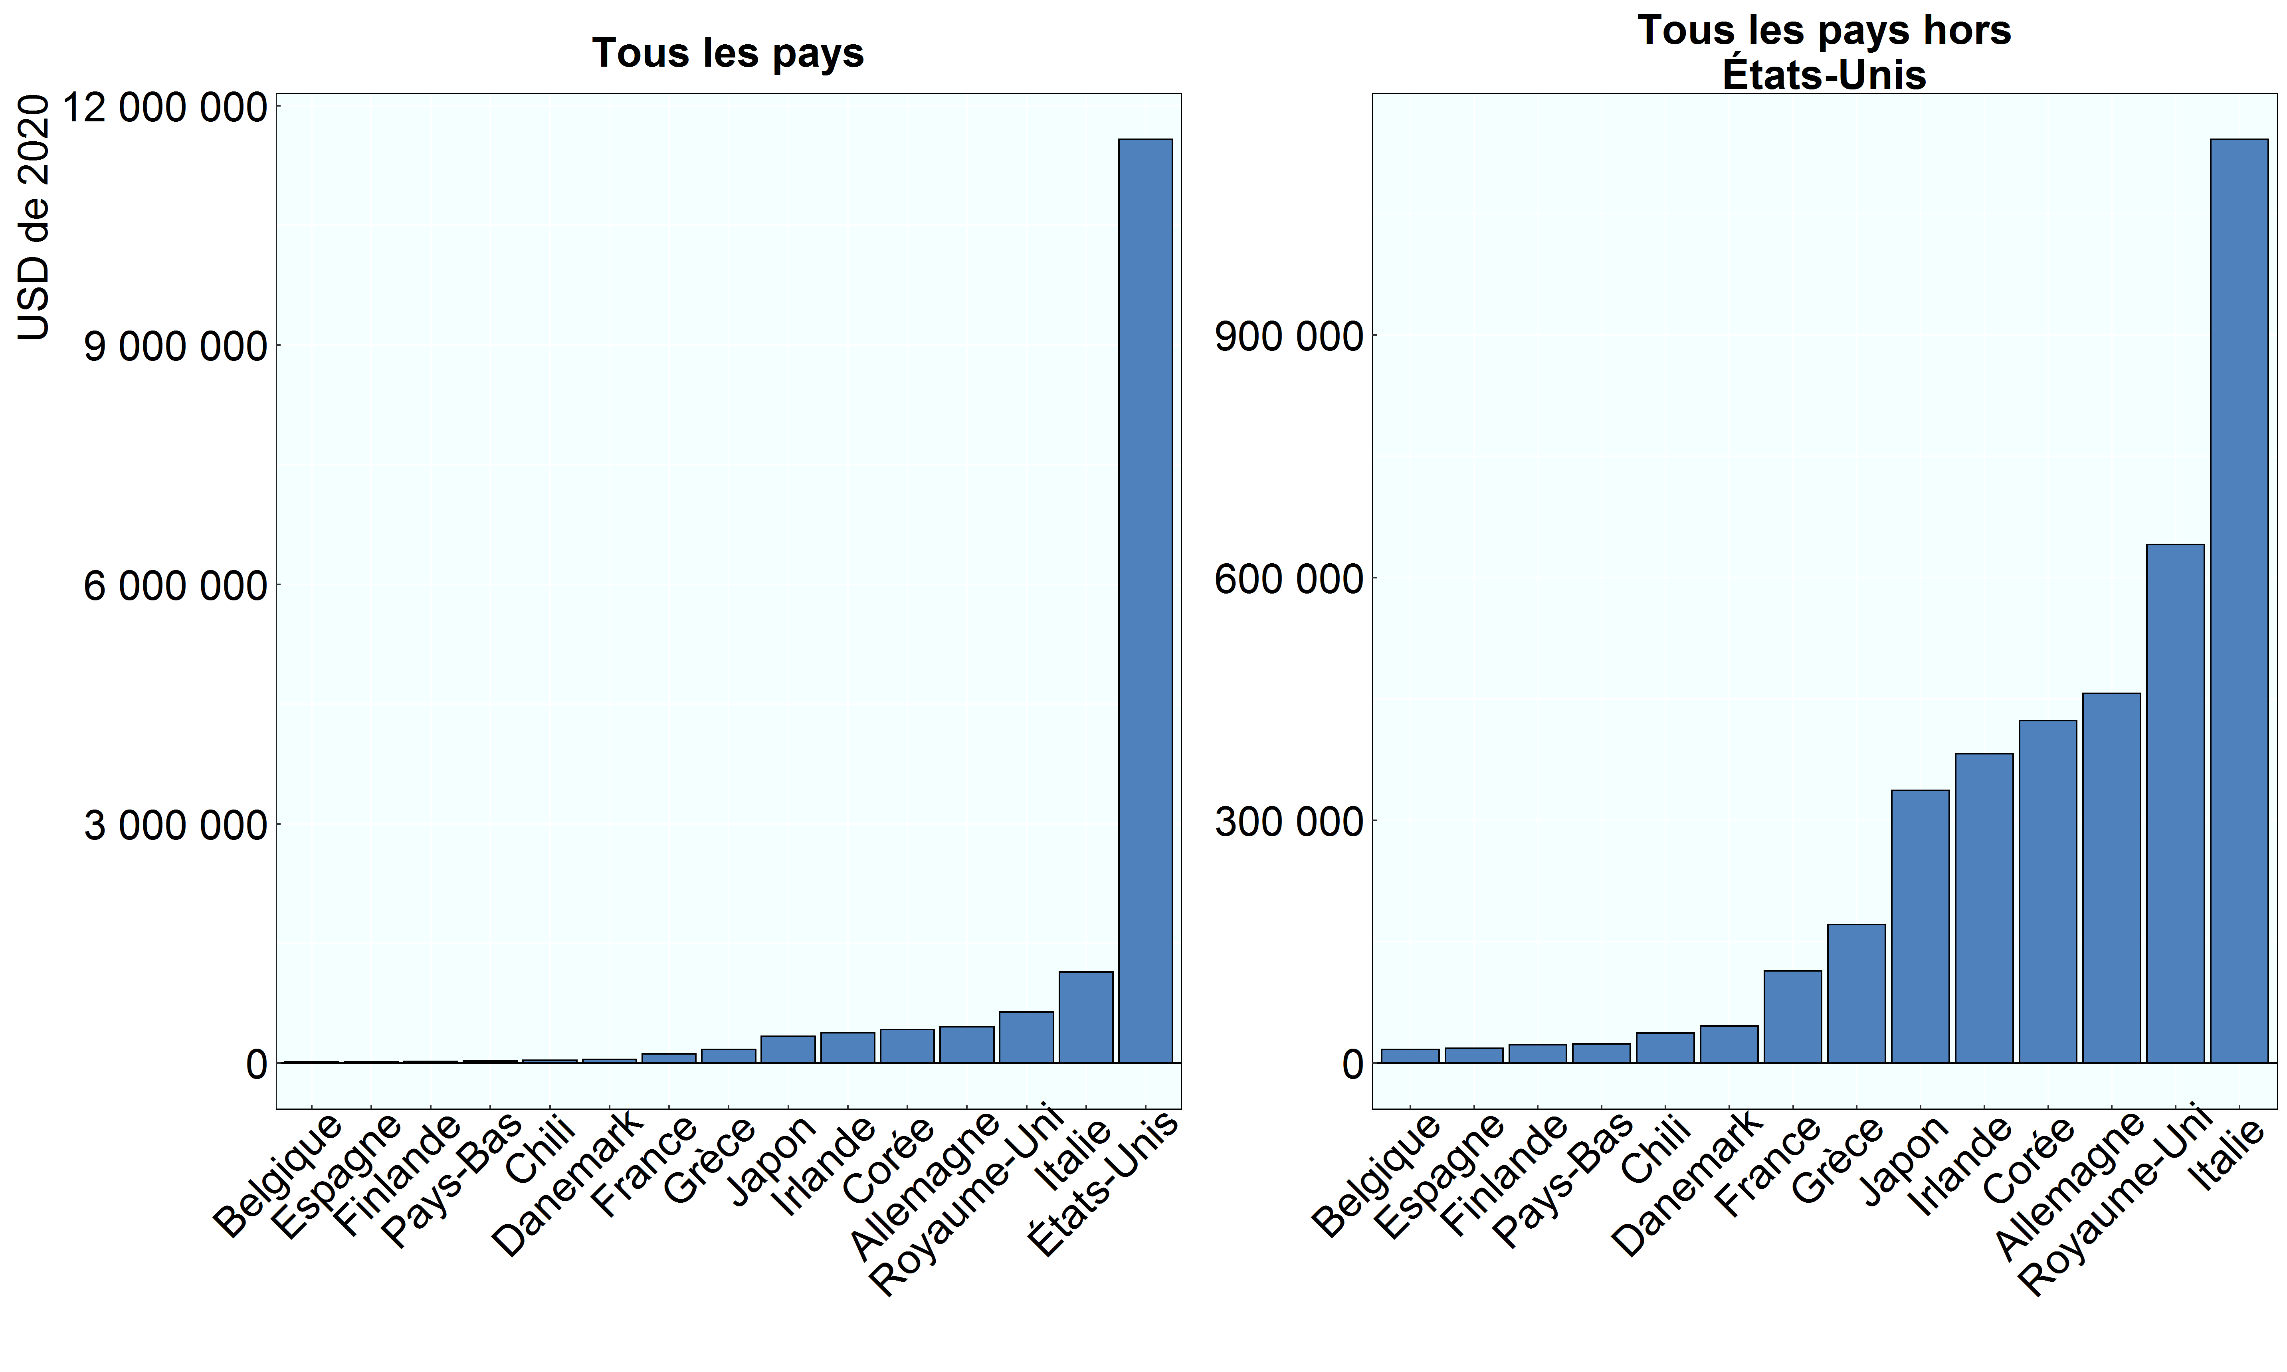

Note: Les seuils d’exonération sont exprimés en USD de 2020. Les enfants du donateur sont exonérés en Hongrie, en Lituanie, en Pologne, au Portugal, en Slovénie et en Suisse. On suppose que les bénéficiaires sont des adultes et ne présentent pas de handicap. Les données relatives à la Belgique se rapportent à la région de Bruxelles-Capitale. Luxembourg : les seuils d’exonération varient selon la valeur de la succession ; les enfants sont exonérés d’impôt sur l’héritage auquel ils auraient droit en l'absence de testament, qui correspond à une fraction de la succession, et ils sont imposables au-delà. Les données relatives à la Suisse se rapportent au canton de Zurich. Royaume-Uni : le calcul repose sur l’hypothèse que le donateur utilise l'abattement au titre de la résidence (RNBR), mais n’utilise pas l’abattement transférable (applicable si le conjoint du donateur est déjà décédé et n’avait pas utilisé l'intégralité de son abattement).
Source: Questionnaire de l’OCDE sur les impôts sur les successions et les donations (2020).

Row Number | Pays | Seuil
1 | Belgique | 17,133
2 | Chili | 36,952
3 | Danemark | 46,147
4 | Finlande | 22,844
5 | France | 114,220
6 | Allemagne | 456,879
7 | Grèce | 171,329
8 | Irlande | 382,636
9 | Italie | 1,142,197
10 | Japon | 337,159
11 | Corée | 423,630
12 | Pays-Bas | 23,924
13 | Espagne | 18,226
14 | Royaume-Uni | 641,026
15 | États-Unis | 11,580,000

